Узб
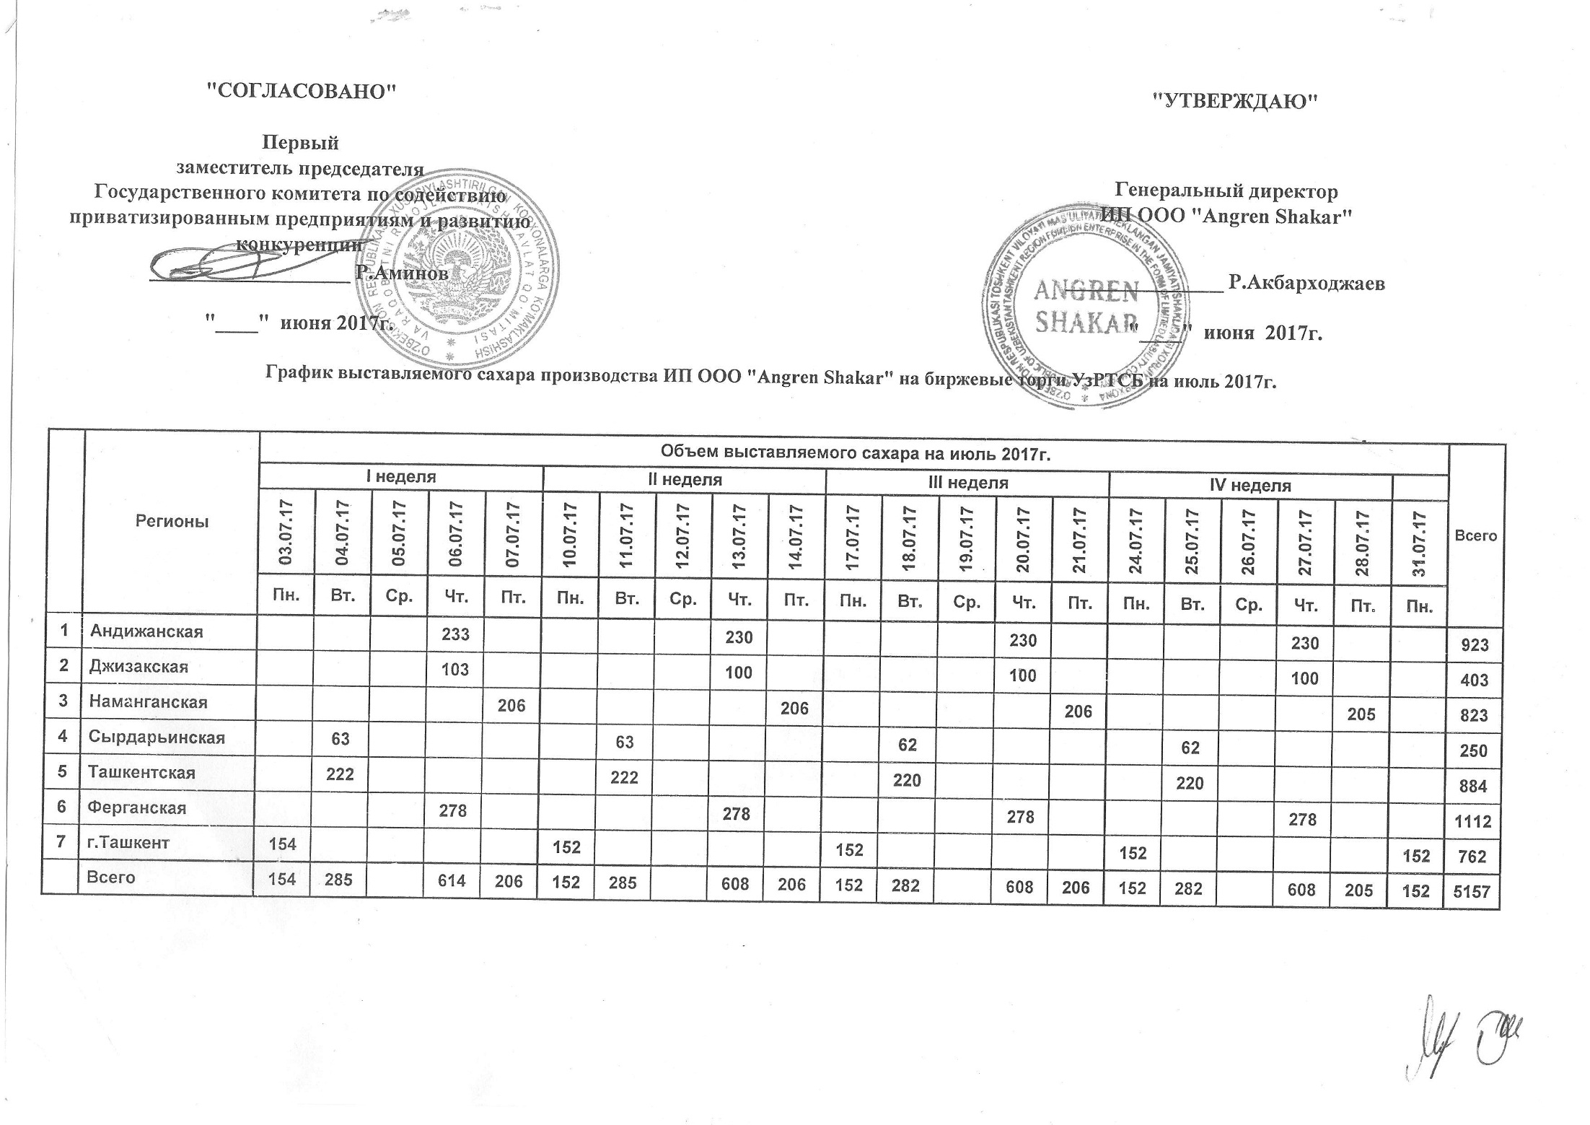
2017 йил июль ойида "Angren Shakar" ЧК МЧЖ томонидан биржа савдоларига сотувга қўиладиган шакар маҳсулоти миқдорлари ЖАДВАЛИ

Худудлар | 2017 йил июль ойида маҳсулотини биржа сотувларига қўйиладиган миқдори |  |  |  |  |  |  |  |  |  |  |  |  |  |  |  |  |  |  |  |  | Жами
 | I Хафта |  |  |  |  | II Хафта |  |  |  |  | III Хафта |  |  |  |  | IV Хафта
 | 2017-07-03 | 2017-07-04 | 2017-07-05 | 2017-07-06 | 2017-07-07 | 2017-07-10 | 2017-07-11 | 2017-07-12 | 2017-07-13 | 2017-07-14 | 2017-07-17 | 2017-07-18 | 2017-07-19 | 2017-07-20 | 2017-07-21 | 2017-07-24 | 2017-07-25 | 2017-07-26 | 2017-07-27 | 2017-07-28 | 2017-07-31
 | Ду. | Се. | Чо. | Па. | Жу. | Ду. | Се. | Чо. | Па. | Жу. | Ду. | Се. | Чо. | Па. | Жу. | Ду. | Се. | Чо. | Па. | Жу. | Ду.
Андижон |  |  |  | 233 |  |  |  |  | 230 |  |  |  |  | 230 |  |  |  |  | 230 |  |  | 923
Жаззах |  |  |  | 103 |  |  |  |  | 100 |  |  |  |  | 100 |  |  |  |  | 100 |  |  | 403
Наманган |  |  |  |  | 206 |  |  |  |  | 206 |  |  |  |  | 206 |  |  |  |  | 205 |  | 823
Сирдарьё |  | 63 |  |  |  |  | 63 |  |  |  |  | 62 |  |  |  |  | 62 |  |  |  |  | 250
Тошкент |  | 222 |  |  |  |  | 222 |  |  |  |  | 220 |  |  |  |  | 220 |  |  |  |  | 884
Ферғон |  |  |  | 278 |  |  |  |  | 278 |  |  |  |  | 278 |  |  |  |  | 278 |  |  | 1,112
Тошкент ш. | 154 |  |  |  |  | 152 |  |  |  |  | 152 |  |  |  |  | 152 |  |  |  |  | 152 | 762
Жами | 154 | 285 | 0 | 614 | 206 | 152 | 285 | 0 | 608 | 206 | 152 | 282 | 0 | 608 | 206 | 152 | 282 | 0 | 608 | 205 | 152 | 5,157

